土地案例
地块名称 | 城市 | 用地性质 | 建设用地面积(㎡) | 规划建筑面积(㎡) | 容积率 | 出让方式 | 详细规划 | 截止日期 | 成交日期 | 起始价(万元) | 成交价(万元) | 成交楼面价(元/㎡) | 溢价率 | 受让单位 | 土地星级
高新区石羊街道清河村1组 | 成都市 | 商业/办公用地 | 17493.07 | 69972.28 | 4 | 挂牌 | 商业服务业设施用地 | 2021-01-12 | 2021-01-12 | 40583.9 | 40583.9 | 5800 | 0 | 四川恒邦锦新房地产开发有限公司,成都兴城人居地产投资集团股份有限公司 | 5星
高新区石墙片区 | 成都市 | 商业/办公用地 | 27298.76 | 109195 | ≤4 | 挂牌 | 商业用地10年 | 2018-04-19 | 2018-04-19 | 11181.56 | 11181.56 | 1024 | 0 | 成都金融梦工场投资管理有限公司 | 5星
高新区石墙片区 | 成都市 | 商业/办公用地 | 11677.71 | 77072.89 | ≥1.0且≤6.6 | 挂牌 | 商服用地 | 2017-12-26 | 2017-12-26 | 41264.83 | 41264.83 | 5354 | 0 | 成都金融城投资发展有限责任公司 | 5星
高新区石墙片区 | 成都市 | 商业/办公用地 | 19312.56 | 77250.24 | ≥1.0且≤4.0 | 挂牌 | 商服用地 | 2017-12-26 | 2017-12-26 | 45199.12 | 45199.12 | 5851 | 0 | 成都金融城投资发展有限责任公司 | 5星
高新区石羊街道办事处石桥村3、8组 | 成都市 | 商业/办公用地 | 28391.53 | 42587.29 | ≤1.5 | 挂牌 | 商业服务业设施用地(旅馆用地) | 2017-04-17 | 2017-04-17 | 21293.65 | 21293.65 | 5000 | 0 | 成都人居置业有限公司 | 5星
高新区大源组团(桂溪街道双土村10组、花荫村6、7、12组) | 成都市 | 商业/办公用地 | 13269.08 | 39807.24 | 3 | 挂牌 | 其他商务用地(科研办公) | 2015-03-23 | 2015-03-23 | 4199.65 | 4199.65 | 1055 | 0 | 中国移动通信集团四川有限公司 | 5星
高新区仁和村1组、2组(GX2010-02-23)地块 | 成都市 | 商业/办公用地 | 3182.05 | 19092.3 | 3.0-6.0 | 挂牌 | 商业金融业用地 | 2011-02-01 | 2011-02-01 | 1431.92 | 1431.92 | 750 | 0 | 成都中国青年旅行社 | 5星
高新区仁和1组、2组(GX2010-02-20)地块 | 成都市 | 商业/办公用地 | 15406.63 | 92439.78 | 3.0≤总≤6.0 | 挂牌 | 商业金融业用地 | 2011-02-01 | 2011-02-01 | 6932.97 | 6932.97 | 750 | 0 | 成都金宝盛世投资管理有限公司 | 5星
高新区仁和1组、2组(GX2010-02-22)地块 | 成都市 | 商业/办公用地 | 16667.49 | 100004.9 | 3.0≤总≤6.0 | 挂牌 | 商业金融业用地 | 2011-02-01 | 2011-02-01 | 7500.36 | 7500.36 | 750 | 0 | 珠海金山软件有限公司 | 5星
高新区南部新区金融总部商务区内裕民街以南、天府大道以西、常乐路以东、民丰大道以北(金融总部商务区24号) | 成都市 | 商业/办公用地 | 19488.07 | 116928.4 | 3.0-6.0 | 挂牌 | 商业 | 2010-03-15 | 2010-03-15 | 8769.59 | 8769.59 | 750 | 0 | 成都泰达中欧建设有限公司 | 5星
南部新区科创中心片区(高新区原石墙村3、15组)(金融总部商务区22号) | 成都市 | 商业/办公用地 | 18950.22 | 113701.3 | ≥3.0-6.0 | 挂牌 | 商业 | 2010-02-05 | 2010-02-05 | 8527.55 | 8527.55 | 750 | 0 | 成都银行股份有限公司 | 5星
南部新区金融总部商务区内 | 成都市 | 商业/办公用地 | 29879.9 | 239039.2 | 3.0-8.0 | 挂牌 | 商业用地 | 2009-06-05 | 2009-06-05 | 13445.94 | 13445.94 | 562.5 | 0 | 深圳创新投资集团有限公司 | 5星
南部新区科创中心片区J号地块 | 成都市 | 商业/办公用地 | 23269.7 | 139618.2 | ≥2.7、≤6.0 | 挂牌 | 商业用地 | 2008-07-22 | 2008-07-22 | 13961.84 | 13961.84 | 1000 | 0 | 神旺控股有限公司 | 5星
南部新区科创中心片区(高新区原仁和村七组) | 成都市 | 商业/办公用地 | 24093.66 | 81918.44 | ≥3.4 | 拍卖 | 商业用地 | 2007-04-27 | 2007-04-27 | 7589.51 | 10842.14 | 1323.52 | 42.86 | 深圳市中航地产发展有限公司 | 5星
南部新区科创中心片区(高新区原石墙村7组、仁和村6组 | 成都市 | 商业/办公用地 | 17743.95 | 44359.88 | ≥2.5 | 挂牌 | 商服用地 | 2007-02-09 | 2007-02-09 | 6121.65 | 6121.65 | 1380 | 0 | 华电四川发电有限公司 | 5星

成都市监测指标情况一览表
时间 | 水平值 | 环比增长率 | 指数
2017.4 | 11054 | 1.4
2018.1 | 11277 | 2.02
2018.2 | 11468 | 1.69
2018.3 | 12353 | 1.17
2018.4 | 12545 | 1.55
2019.1 | 12579 | 0.27
2019.2 | 12697 | 0.94
2019.3 | 12777 | 0.63
2019.4 | 3838 | 0.49
2020.1 | 3783 | -1.44
2020.2 | 3769 | -0.37
2020.3 | 3787 | 0.51
2020.4 | 3802 | 0.38

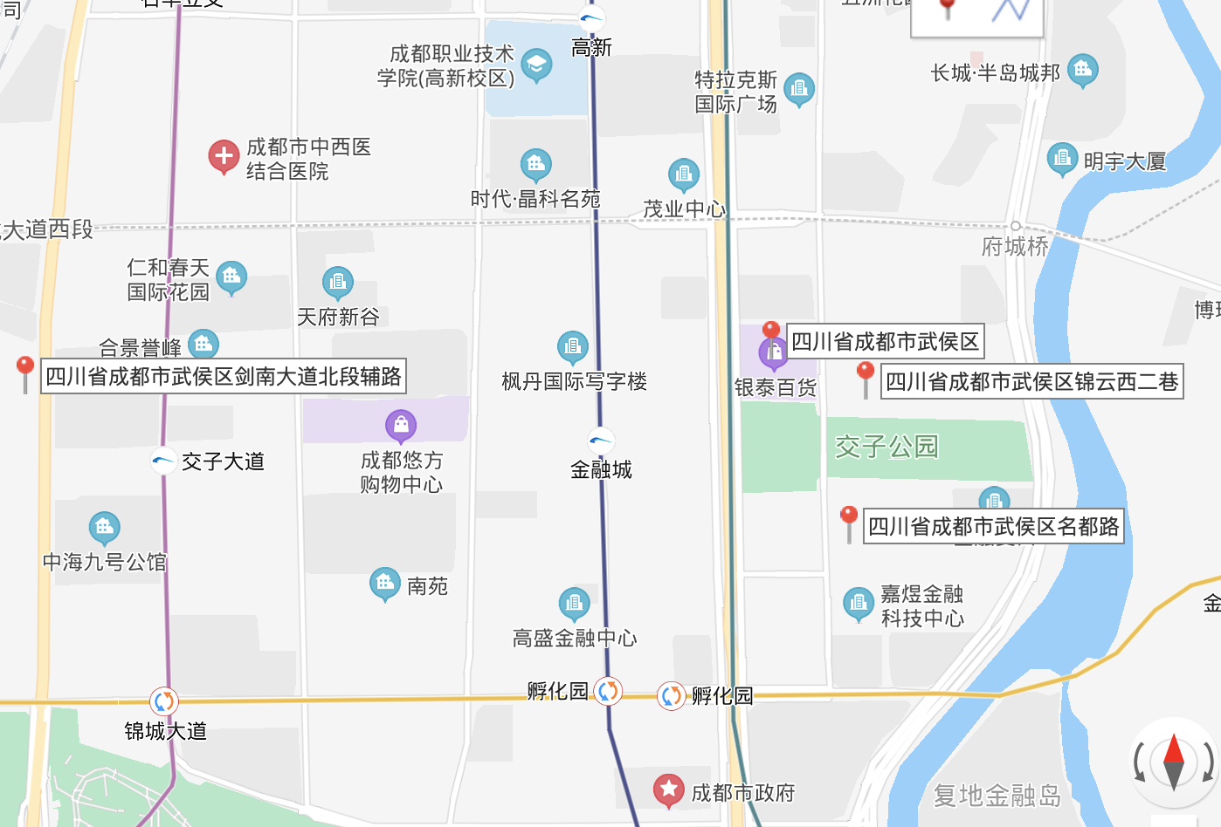

https://j.map.baidu.com/19/ZJuJ

